CreateCategory
Common information |  |  | Project name |  | Testing System |  |  |  | Creator | NAToan
 |  |  | System name |  |  |  |  |  | Created date | 28/2/2020
 |  |  | Phase name |  |  |  |  |  | Version | 1.0
 |  |  | Document ID |  |  |  |  |  | Updated by
 |  |  | Document name |  |  |  |  |  | Updated date
Detailed information |  |  | Screen ID
 |  |  | Screen name |  | UpdateGroup
 |  |  | Outline

 | 1. | Screen image

 |  | Bước 1. Từ màn hình View List Group, ta sẽ bấm vào Group Detail

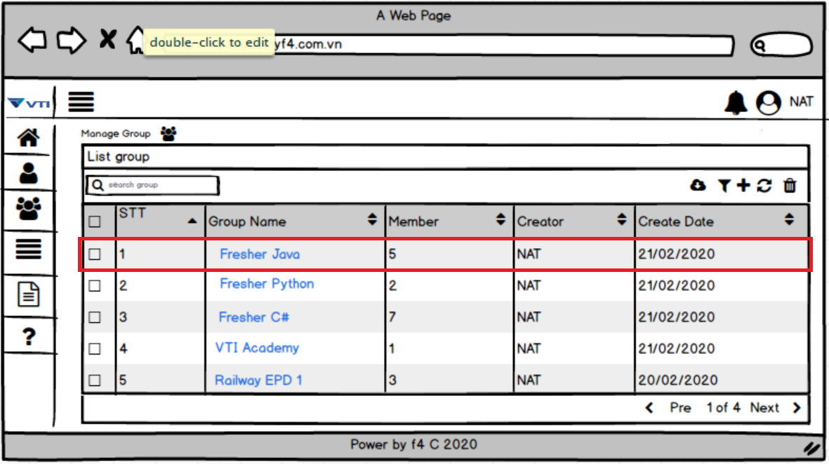

 |  | Bước 2. Hệ thống sẽ chuyện tới giao diện Group Detail.
 |  | Có thể update được tên Group và thành viên của Group bằng cách chọn (1) hoặc (2)
 |  | (1) : Group Name (2) Thành Viên Group
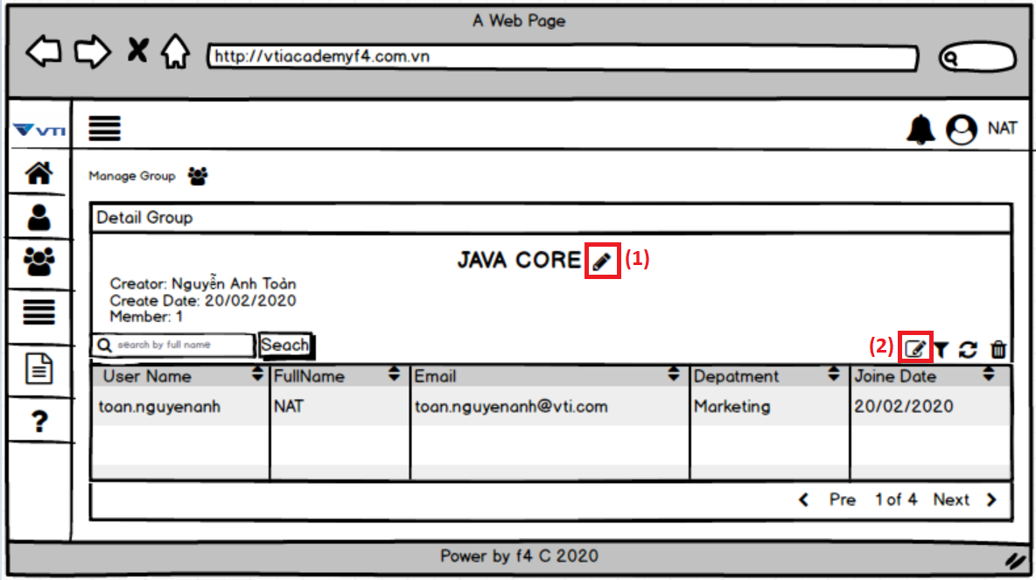

 |  | Bước 3. Tùy vào lựa chọn Update gì thì hệ thống sẽ thể hiện 2 pop up sau.
 |  | (1) Update Group Name

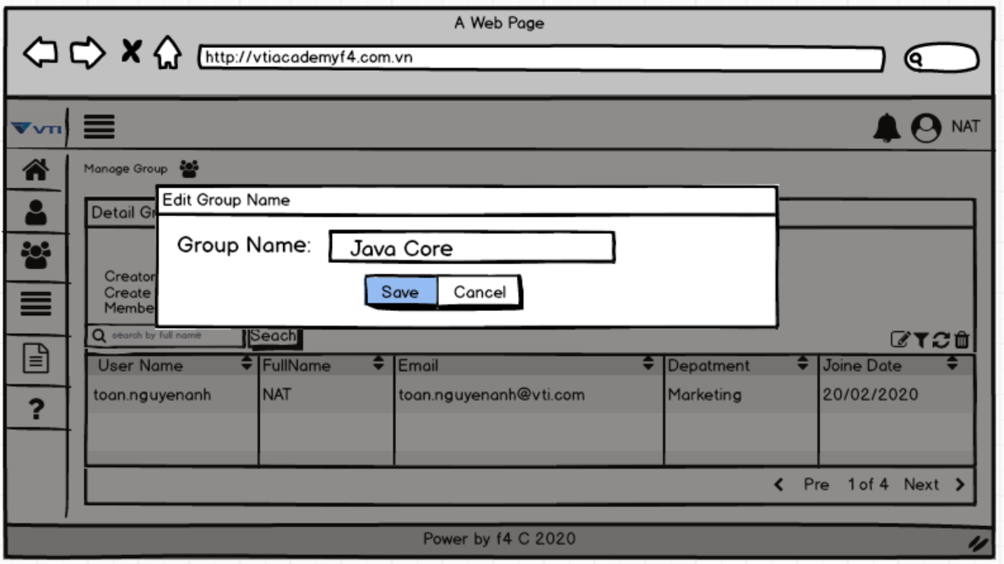

 |  | (2) Update thành viên Group

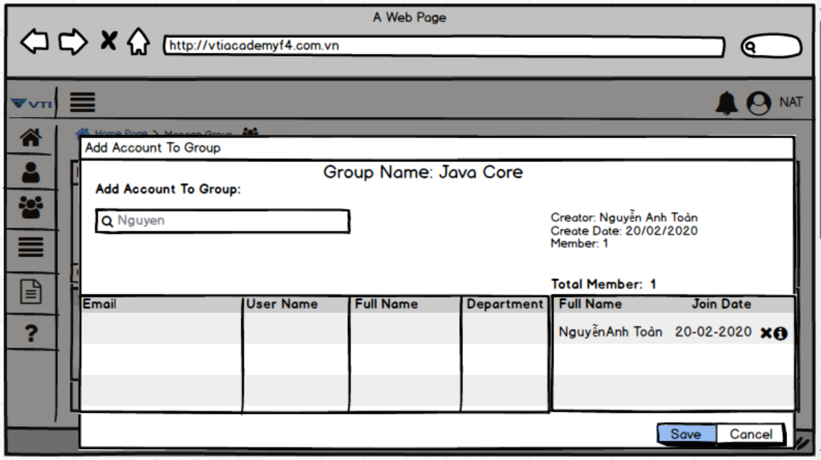

 |  | Bước 3. Người dùng sau khi thao tác xong hệ thống sẽ validate thông tin và hiển thị kết quả.

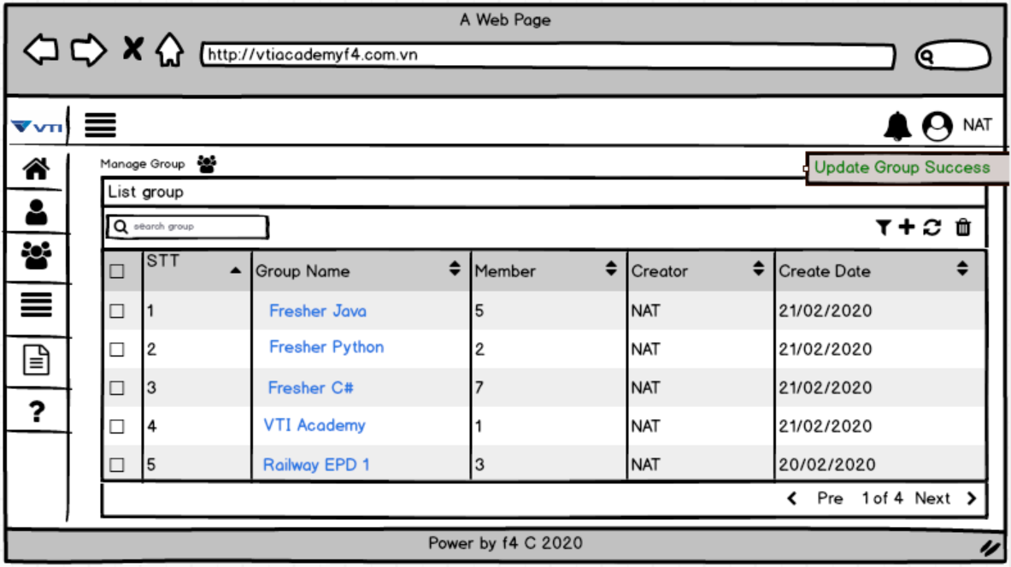

3. | Item display
 | Item | Display |  | Type |  | I/O | Initial value | Operation

4. | Activity Diagram

5. | Sequence Diagram

6. | State Diagram

7. | Pseudo Code

8. | Unit-test case

